Textos
Observaciones | Descripción | Fecha | Estado
Boton slider | 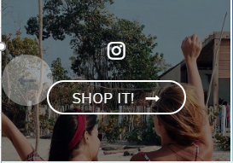 El texto que aparece en el boton que sale cuando se coloca el mouse sobre el slider que hay en el home, debajo del boton de "SHOP INSTAGRAM" | 2018-05-22

Validaciones
Observación | Descripción | Fecha | Estado
Categoría de pantalonetas | Todas las referencias de pantalonetas de la colección de Spring no se están visualizando en SalesForce, y en FF ya están cargadas correctamente con toda su información | 2018-05-22
Referencia mal categorizada | 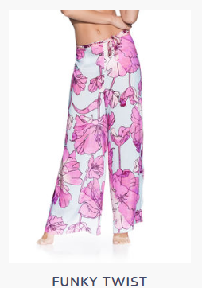 La referencia 1464CPA01 en SalesForce aparece en la categoría de "vestidos" y en FF esta clasificada en la categoría de "Pantalones" | 2018-05-22
Referencias SalesForce que solo tiene los campos descripción y entregas y devoluciones | ACCESORIOS: Todas las referencias. PANTALONETAS: 1041TBS02, 1049TSS04, 1038TSL03, 1042TRS02, 9086KST03, 1046TSF03, 1042TRS03, 9088KST03, 1046TSF04, 9088KST02, 1049TSS02, 1041TBS03, 1049TSS03, 1038TSL02 SWIMWEAR: TOPS: 2171SFH02, 2195SRA01, 2164SRA02, 2176SRA01 BOTTOMS: LIKE TOTALLY, 2135SSF03, 2135SSF04 ONE PIECE: Todas las referencias. TOPS: 2171SFH02, 2195SRA01 | 2018-05-22
Ref con una sola foto | 2170SSE01 --> Andalucia Frills | 2018-05-22
Ref con una sola foto | 2130SBC02 --> Breakfast Club | 2018-05-22
Ref que no deja seleccionar más cortes | 3007SAC20 --> Mauve Sublime -> Tampoco tiene inventario Ballerina Sublime Mauve Flirt | 2018-05-22
Ref que no deja seleccionar el corte Signature | 3007SBC17 --> MEDITERRANEAN BLUE SUBLIME -> Cuando selecciono el corte Signature no muestra la descripción del corte como en las demás opciones SHIMMERING CHESTNUT SUBLIME | 2018-05-22
Ref que esta en 3 level y es de 4 level | 2135SSF04 --> Boggie Waves | 2018-05-22
 | Cuando un bottom tiene los 4 cortes, el corte signature no lo muestra en los detalles como los demás cortes | 2018-05-22

